ABC分析
学籍番号 |  | 氏名
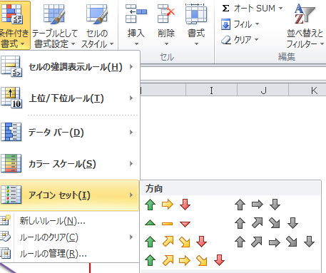
下の表の売上ABC分析を行い、在庫管理をせよ。 |  |  |  | 単価＊数量 | ABC分析

No | 品名 | 単価 | 数量 | 売上 | マネジメント
1 | キャラメル | 100 | 2,000 | 200,000
2 | チョコレ―ト | 200 | 1,500
3 | あめ | 30 | 3,000
4 | フ―センガム | 50 | 320
5 | アイスクリ―ム | 100 | 190
6 | ヨウカン | 150 | 90
7 | ビスケット | 55 | 66
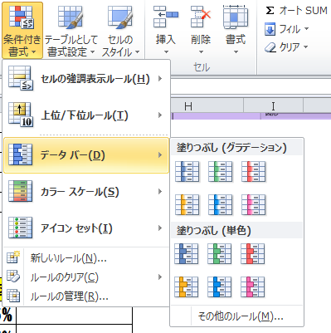
8 | エビセンベイ | 120 | 300
9 | クッキ― | 200 | 150
10 | 海苔巻せんべい | 150 | 120
11 | 海苔巻あられ | 170 | 100

 |  |  | 16期売上構成比 | 売上成長率 | PPM分析

商品名 | 15期売上高 | 16期売上高 | 市場占有率 | 市場成長率 | マネジメント
A | 75,064 | 83,212 | 22.37% | 110.85%
B | 35,246 | 66,534
C | 55,640 | 50,001
D | 28,135 | 36,547
E | 15,238 | 22,345
F | 17,465 | 16,987
G | 22,386 | 28,907
H | 18,650 | 36,789
I | 26,058 | 30,589

 |  | 371,911

パレート図
 |  | #REF!
 |  | 0
商品名 | 0
A | 75064 | 0
B | 35246 | 0.22374170164
C | 55640
D | 28135
E | 15238
F | 17465
G | 22386
H | 18650
I | 26058

